Bank reconciliation
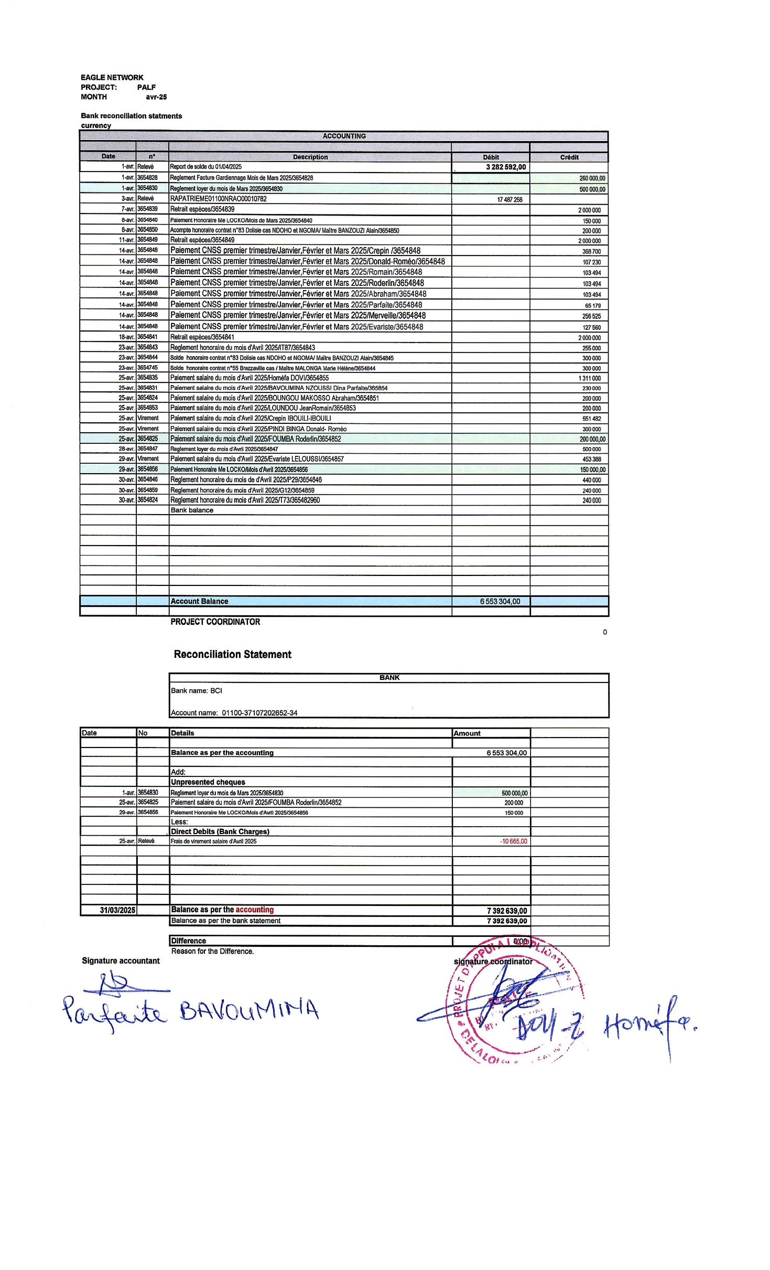
EAGLE NETWORK
PROJECT: | PALF
MONTH | Apr-25
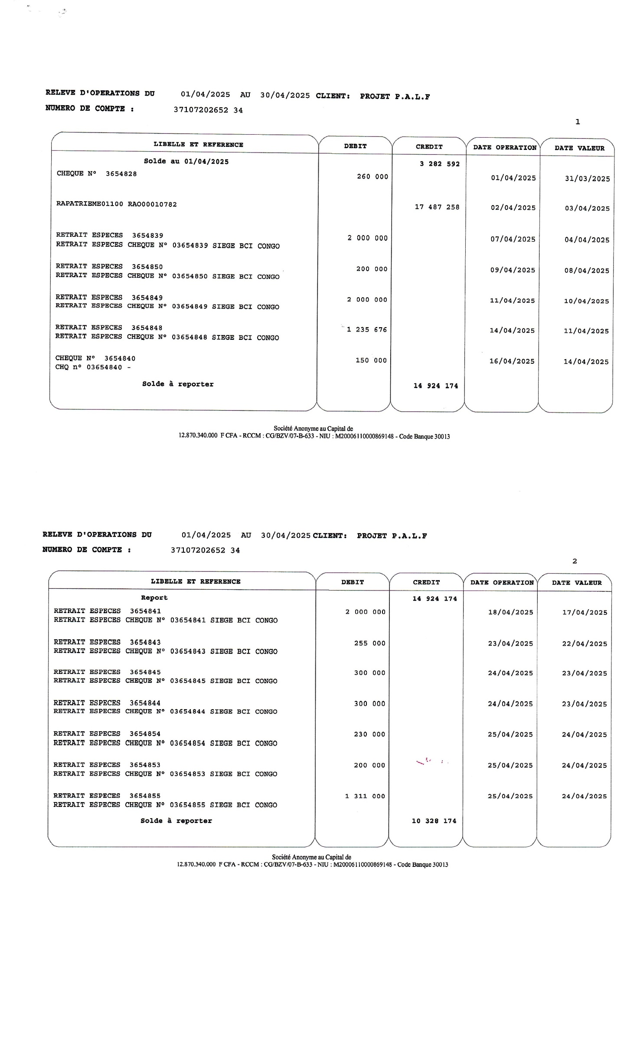
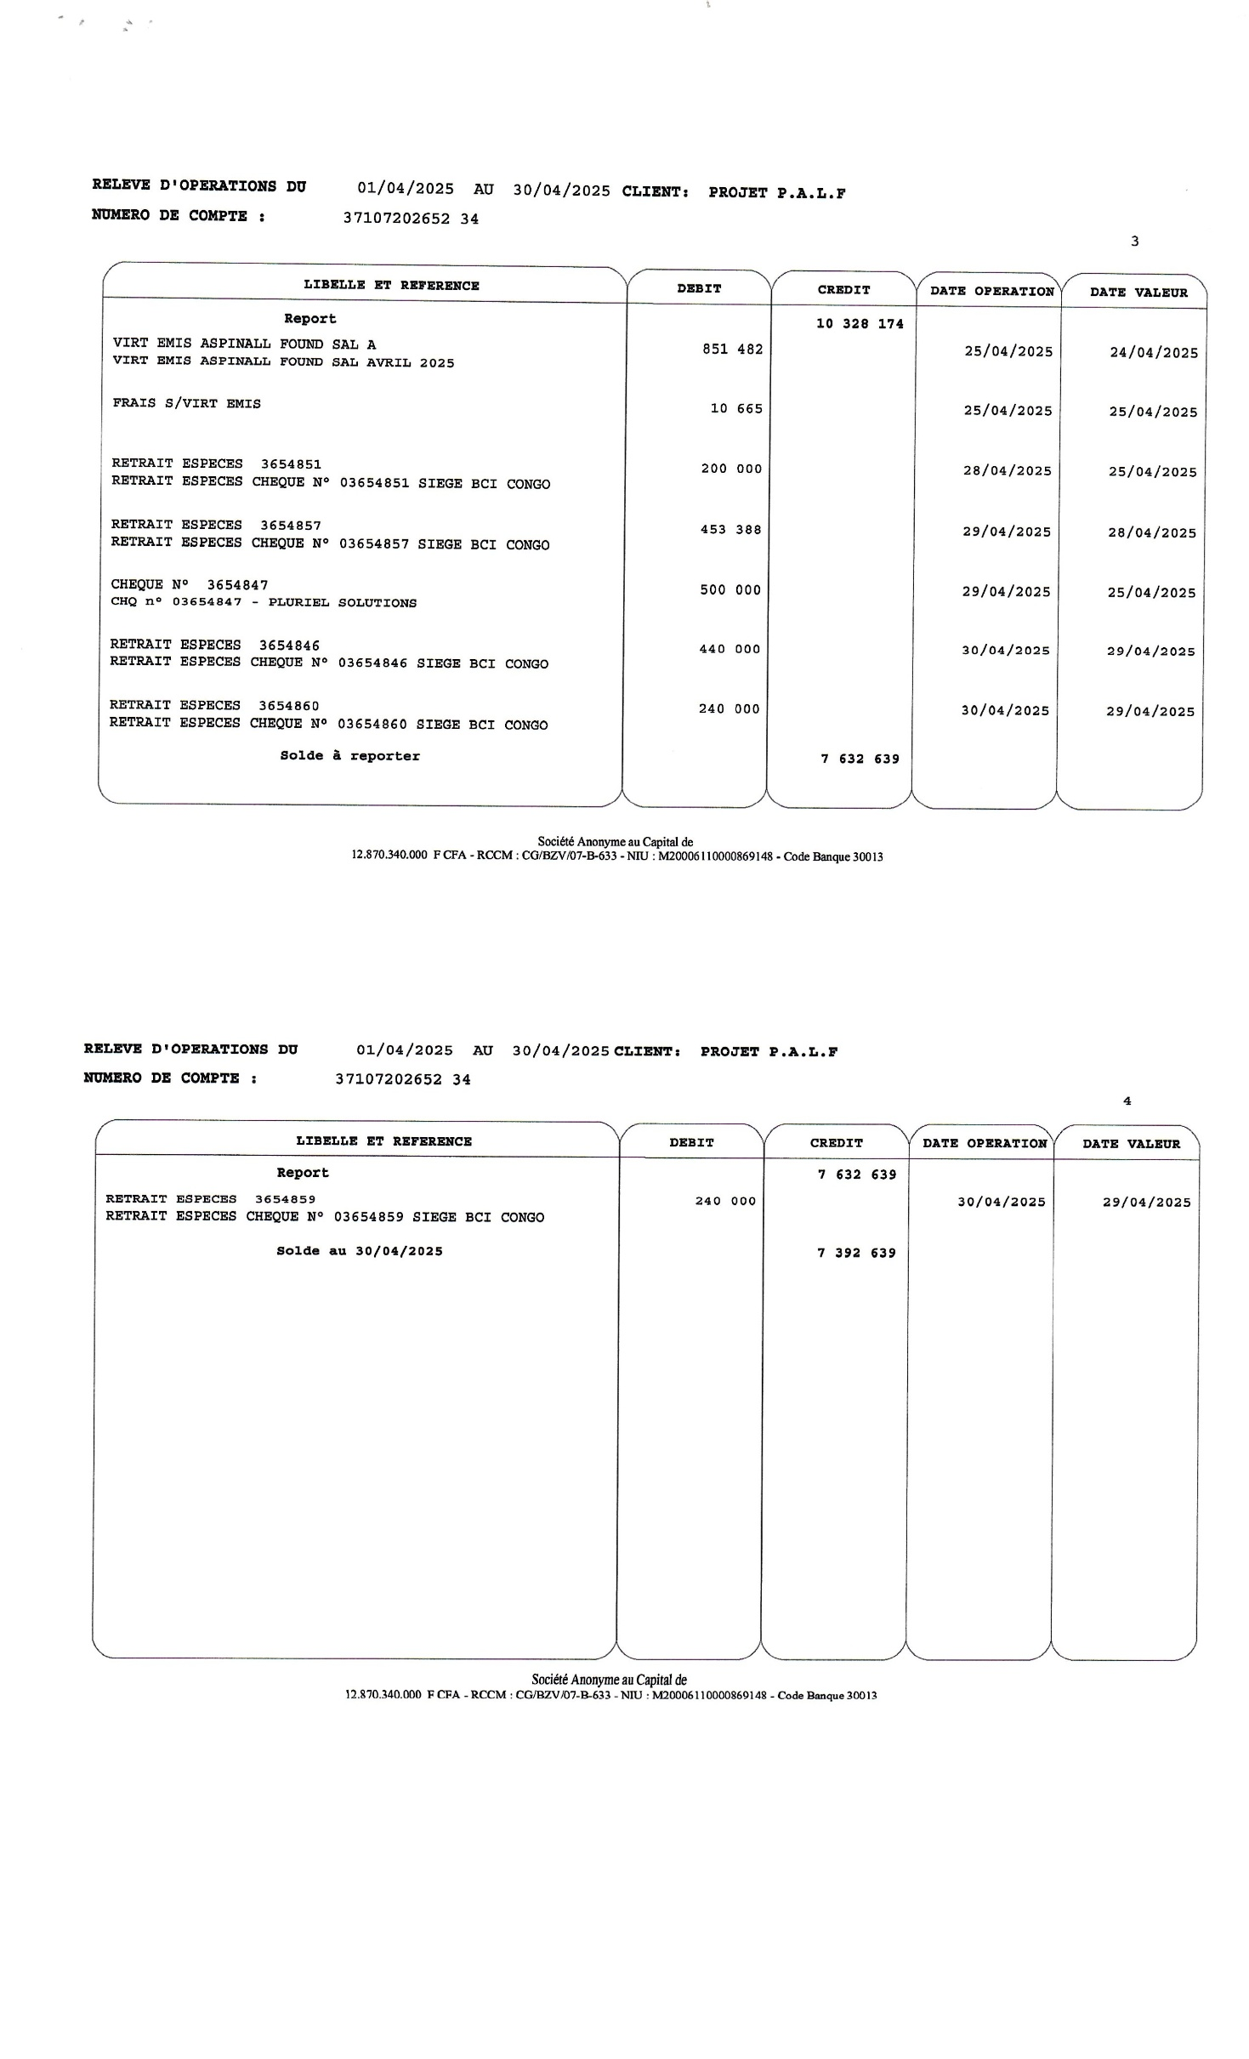
Bank reconciliation statments
currency
ACCOUNTING

Date | n° | Description | Débit | Crédit
2025-04-01 | Relevé | Report de solde du 01/04/2025 | 3,282,592.00
2025-04-01 | 3654828 | Reglement Facture Gardiennage Mois de Mars 2025/3654828 |  | 260,000
2025-04-01 | 3654830 | Reglement loyer du mois de Mars 2025/3654830 |  | 500,000.00
2025-04-03 | Relevé | RAPATRIEME01100NRAO00010782 | 17,487,258
2025-04-07 | 3654839 | Retrait espèces/3654839 |  | 2,000,000
2025-04-08 | 3654840 | Paiement Honoraire Me LOCKO/Mois de Mars 2025/3654840 |  | 150,000
2025-04-08 | 3654850 | Acompte honoraire contrat n°83 Dolisie cas NDOHO et NGOMA/ Maître BANZOUZI Alain/3654850 |  | 200,000
2025-04-11 | 3654849 | Retrait espèces/3654849 |  | 2,000,000
2025-04-14 | 3654848 | Paiement CNSS premier trimestre/Janvier,Février et Mars 2025/Crepin /3654848 |  | 368,700
2025-04-14 | 3654848 | Paiement CNSS premier trimestre/Janvier,Février et Mars 2025/Donald-Roméo/3654848 |  | 107,230
2025-04-14 | 3654848 | Paiement CNSS premier trimestre/Janvier,Février et Mars 2025/Romain/3654848 |  | 103,494
2025-04-14 | 3654848 | Paiement CNSS premier trimestre/Janvier,Février et Mars 2025/Roderlin/3654848 |  | 103,494
2025-04-14 | 3654848 | Paiement CNSS premier trimestre/Janvier,Février et Mars 2025/Abraham/3654848 |  | 103,494
2025-04-14 | 3654848 | Paiement CNSS premier trimestre/Janvier,Février et Mars 2025/Parfaite/3654848 |  | 65,179
2025-04-14 | 3654848 | Paiement CNSS premier trimestre/Janvier,Février et Mars 2025/Merveille/3654848 |  | 256,525
2025-04-14 | 3654848 | Paiement CNSS premier trimestre/Janvier,Février et Mars 2025/Evariste/3654848 |  | 127,560
2025-04-18 | 3654841 | Retrait espèces/3654841 |  | 2,000,000
2025-04-23 | 3654843 | Reglement honoraire du mois d'Avril 2025/IT87/3654843 |  | 255,000
2025-04-23 | 3654844 | Solde honoraire contrat n°83 Dolisie cas NDOHO et NGOMA/ Maître BANZOUZI Alain/3654845 |  | 300,000
2025-04-23 | 3654745 | Solde honoraire contrat n°55 Brazzaville cas / Maître MALONGA Marie Hélène/3654844 |  | 300,000
2025-04-25 | 3654835 | Paiement salaire du mois d'Avril 2025/Homéfa DOVI/3654855 |  | 1,311,000
2025-04-25 | 3654831 | Paiement salaire du mois d'Avril 2025/BAVOUMINA NZOUSSI Dina Parfaite/365854 |  | 230,000
2025-04-25 | 3654824 | Paiement salaire du mois d'Avril 2025/BOUNGOU MAKOSSO Abraham/3654851 |  | 200,000
2025-04-25 | 3654853 | Paiement salaire du mois d'Avril 2025/LOUNDOU JeanRomain/3654853 |  | 200,000
2025-04-25 | Virement | Paiement salaire du mois d'Avril 2025/Crepin IBOUILI-IBOUILI |  | 551,482
2025-04-25 | Virement | Paiement salaire du mois d'Avril 2025/PINDI BINGA Donald- Roméo |  | 300,000
2025-04-25 | 3654825 | Paiement salaire du mois d'Avril 2025/FOUMBA Roderlin/3654852 |  | 200,000.00
2025-04-28 | 3654847 | Reglement loyer du mois d'Avril 2025/3654847 |  | 500,000
2025-04-29 | Virement | Paiement salaire du mois d'Avril 2025/Evariste LELOUSSI/3654857 |  | 453,388
2025-04-29 | 3654856 | Paiement Honoraire Me LOCKO/Mois d'Avril 2025/3654856 |  | 150,000.00
2025-04-30 | 3654846 | Reglement honoraire du mois de d'Avril 2025/P29/3654846 |  | 440,000
2025-04-30 | 3654859 | Reglement honoraire du mois d'Avril 2025/G12/3654859 |  | 240,000
2025-04-30 | 3654824 | Reglement honoraire du mois d'Avril 2025/T73/365482960 |  | 240,000
 |  | Bank balance

 |  | Account Balance | 6,553,304.00

 |  | PROJECT COORDINATOR
 |  |  |  | 0

 |  | Reconciliation Statement

 |  | BANK
 |  | Bank name: BCI

 |  | Account name: 01100-37107202652-34

Date | No | Details | Amount

 |  | Balance as per the accounting | 6,553,304.00

 |  | Add:
 |  | Unpresented cheques
2025-04-01 | 3654830 | Reglement loyer du mois de Mars 2025/3654830 | 500,000.00
2025-04-25 | 3654825 | Paiement salaire du mois d'Avril 2025/FOUMBA Roderlin/3654852 | 200,000
2025-04-29 | 3654856 | Paiement Honoraire Me LOCKO/Mois d'Avril 2025/3654856 | 150,000
 |  | Less:
 |  | Direct Debits (Bank Charges)
2025-04-25 | Relevé | Frais de virement salaire d'Avril 2025 | -10,665.00

2025-03-31 |  | Balance as per the accounting | 7,392,639.00
 |  | Balance as per the bank statement | 7,392,639.00

 |  | Difference | 0.00
 |  | Reason for the Difference.
Signature accountant |  |  | signature coordinator

Cash desk closing
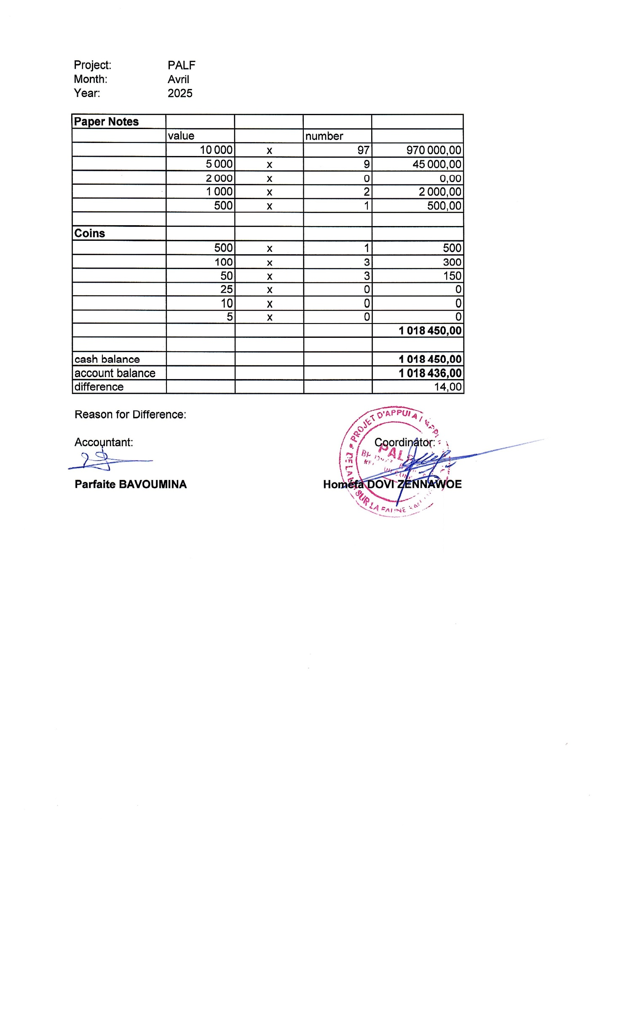
Project: | PALF
Month: | AVRIL
Year: | 2025

Paper Notes
 | value |  | number
 | 10,000 | x | 97 | 970,000.00
 | 5,000 | x | 9 | 45,000.00
 | 2,000 | x | 0 | 0.00
 | 1,000 | x | 2 | 2,000.00
 | 500 | x | 1 | 500.00

Coins
 | 500 | x | 1 | 500
 | 100 | x | 3 | 300
 | 50 | x | 3 | 150
 | 25 | x | 0 | 0
 | 10 | x | 0 | 0
 | 5 | x | 0 | 0
 |  |  |  | 1,018,450.00

cash balance |  |  |  | 1,018,450.00
account balance |  |  |  | 1,018,436.00
difference |  |  |  | 14.00

Reason for Difference: Transfert charden farell

Accountant: |  |  |  | Coordinator:

Merveille MAHANGA |  |  |  | Homéfa DOVI ZENNAWOE

